Sheet1
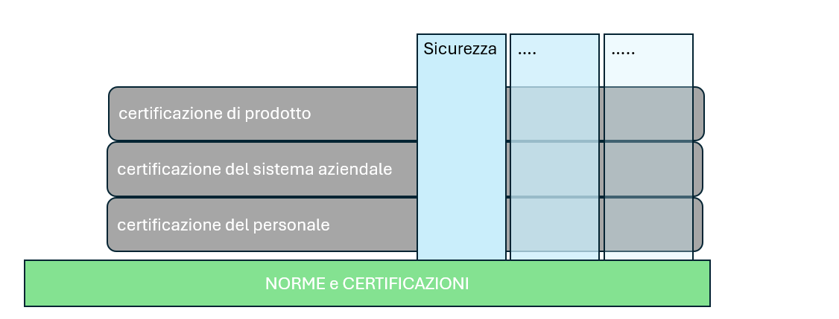
Ecco una tabella con le certificazioni più comuni per le aziende:
Categoria | Certificazione | Descrizione
Qualità | ISO 9001 | Certificazione per la gestione della qualità dei sistemi aziendali
Ambiente | ISO 14001 | Certificazione per la gestione ambientale
Sicurezza | ISO 45001 | Certificazione per la salute e sicurezza sul lavoro
— | UNI 1176 | Requisiti di Sicurezza aree e attrezzature da gioco
— | ISO 27001 | Certificazione per la sicurezza delle informazioni
Sicurezza Alimentare | ISO 22000 | Certificazione per la sicurezza alimentare
— | ISO 22005 | Sistema di Rintracciabilità nella Filiera Agroalimentare
— | ISO 10854 HACCP | Certificazione dei Sistemi di Autocontrollo Igienici
Parità di Genere | Certificazione Parità di Genere (UNI/PdR 125:2022) | Certificazione che attesta l'impegno dell'azienda per la parità di genere
Sostenibilità | SA 8000 | Certificazione per la responsabilità sociale d'impresa
— | PEFC, FSC | Certificazioni per la gestione sostenibile delle foreste
Edilizia | UNI EN 1090 | Certificazione per la produzione di componenti strutturali in acciaio e alluminio
Altre | ISO 50001 | Certificazione per la gestione dell'energia
Salute | ISO 13485 | Certificazione per i dispositivi medici
Energia | ISO 50001 | Gestione dell’Energia (SGE)
Trasporti | AS/EN 9100 | Qualità nel Settore Aerospace

